Choix
 | Décembre_2018
 |  | 31 |  |  |  |  |  |  | Heures de pluie |  | Vitesse du vent |  | Sens du vent dominant

1
2
3
4
5
6
7
8
9
10
11
12
13
14
15
16
17
18
19
20
22
00:00 h
22
8
km/h
Maxi
Moy

N
O
E
S
NE
SE
NO
NNE
ENE
ESE
SSE
SSO
OSO
ONO
NNO
SO
21
21
J
1 |  |  |  |  | 0.0 mm
2 | Pression mini - hpa |  | Pression maxi - hpa
3 | 1036 |  | 1039
4 |  |  |  |  |  | __50 |  | 22:00:00 |  | 132
5 |  |  |  | 50 |  | __45 |  | 0:00:00 |  | 22
6 | Humidité mini |  | Humidité maxi | 100 |  | __40 |  | 0:00:00 |  | 2
7 | 82 % |  | 92 % | 20 |  | __35 |  | 22:00:00 |  | 108
8 |  |  |  | 20 |  | __30
9 |  |  |  |  |  | __25
10 | Température mini |  | Température maxi |  |  | __20 |  |  |  | 132
11 | 4.3 C° |  | 8.2 C° |  |  | _15 |  |  |  | 8
12 |  |  |  |  |  | _10 |  |  |  | 2
13 |  |  |  |  |  | _5 |  |  |  | 122
14 | Pluie en mm |  | Heures de pluie
15 | 0.0 |  | 0:00:00
16
17
18 | Moyenne du vent |  | Vent maxi
19 | 7.9 |  | 22.0 |  |  |  |  |  | Pression |  | Hygrométrie |  | Heures de soleil
1036 hPa
1010
1020
1030
1040
1070
1050
1000
990
980
970
960
940
950
1039 hPa
1050
Maxi
Mini
hpa
Humidité
92
89
82
0
10
100
20
30
40
50
60
70
80
90
Maxi
Moy
Mini
%

5
16
1
2
3
4
6
7
8
12
10
9
14
15
13
00:00 h
11
17
0
20
21 |  |  |  |  |  |  |  |  |  | 135
22 | Heures de soleil |  |  |  |  |  |  |  |  | 92
23 | 0:00:00 |  |  |  |  |  |  |  |  | 2
24 |  |  |  |  |  |  |  | 1039 hPa |  | 41
25 |  |  |  |  |  |  |  | 185 |  |  |  | 22:00:00
26 |  |  |  |  |  |  |  | 99.0 |  |  |  | 0:00:00
27 |  |  |  |  |  |  |  | 3 |  | 135 |  | 0:00:00
28 |  |  |  |  |  |  |  | 83.0 |  | 89 |  | 22:00:00
29 |  |  |  |  |  |  |  |  |  | 2
30 |  |  |  |  |  |  |  |  |  | 44
31 |  |  |  |  |  |  |  |  |  |  |  | 22 kw
 |  |  |  |  |  |  |  |  |  | 135 |  | 0 kw
 |  |  |  |  | 4.3 C° |  | 8.2 C° | 1036 hPa |  | 82 |  | #REF!
 |  |  |  |  |  |  |  | 185 |  | 2 |  | #REF!
 |  |  |  |  |  |  |  | 96.0 |  | 51
 |  |  |  |  |  |  |  | 3
 |  |  |  |  |  |  |  | 86

 |  | Sens du vent
 |  | ENE

Pour copier; sélestionner le thermomètre

Mini-Maxi
Décembre_2018 |  |  |  |  |  |  | 1040 hPa
 |  |  |  |  |  |  | 145 | Mini | Maxi
 |  | Pluie Maxi Jour et mois |  |  | Températures Mini et Maxi |  | 100.0 | 2018-12-13 | 2018-12-30
1007 hPa
1010
1020
1030
1050
1000
990
980
970
960
940
950
1040 hPa
1040
Maxi
Mini
hpa
 |  |  |  |  |  |  | 3
 | 15.4 °C
 | 0.3 °C
 |  |  |  |  |  |  | 42.0
67.6 km/h
dimanche 09
Jour | Mois | __200 |  | Vent maxi
 |  | __180 | 2018-12-09 |  |  |  | 1007 hPa
Pressions
 |  | __160 | 132 |  |  |  | 145
23.114 | 114.046 | __140 | 67.6 km/h |  |  |  | 67.0
200 | 200 | __120 | 2 |  |  |  | 3
5
16
1
2
3
4
6
7
8
12
10
9
14
15
13
6 h 00 mn
11
17
0
88.443 | 42.977 | __100 | 62 |  |  |  | 75
17.6886 | 8.5954 | __80
17 | 28 | __60
5 | 5 | __40 |  |  |  |  | 22:00:00
 |  | _20 |  |  |  |  | 0:00:00
Mois
23.11 mm |  |  |  |  |  |  | 6:00:00
23.11 mm
114.05 mm
0.3 C°
15.4 C°
Heures de soleil
114.05 mm |  | 2018-12-01 |  |  |  |  | 16:00:00

 |  |  |  |  | 0.3 C° | 15.4 C°
 |  |  |  |  | 2018-12-14 | 2018-12-03

Mois
Décembre_2018
 |  |  |  |  |  | Vent moyen entre
 | Jours de pluie |  |  | Jours de soleil + de 6h |  | 20 et 50 km/h
15 Jours
5 Jours
18 Jours

31 |  |  | 31 |  | 31
0 |  |  | 0 |  | 0
15 Jours |  |  | 5 Jours |  | 18 Jours
16 |  |  | 26 |  | 13

 |  |  |  |  |  | Nombre d'heures de vent
 | Heures de pluie |  |  | Heures de soleil |  | en dessous de 1.1 km/h
46 h 41 mn

430
0
25
75
50
100
125
150
175
200
225
250
275
300
325
350
375
400
49 h 06 mn

430
0
25
75
50
100
125
150
175
200
225
250
275
300
325
350
375
400
294 h 26 mn
294 h 26 mn

1900-01-02 12:00:00 |  |  | 530:00:00
0:00:00 |  |  | 0:00:00 |  | 530:00:00
46:41:00 |  |  | 49:06:00 |  | 0:00:00
13:19:00 |  |  | 1900-01-20 00:54:00 |  | 294:26:00
 |  |  |  |  | 1900-01-09 19:34:00

 |  |  |  | Vent fort au-dessus de
 |  |  |  | 50km/h
 | Temps Pluie | H de soleil
3 Jours
Lundi | 0:56:00 | 8:02:00
Mardi | 2:02:00 | 13:27:00
Mercredi | 6:27:00 | 14:40:00
Jeudi | 1:20:00 | 6:57:00 |  |  |  | 31
Vendredi | 9:06:00 | 4:41:00 |  |  |  | 0
Samedi | 16:28:00 | 0:06:00 |  |  |  | 3 Jours
Dimanche | 10:22:00 | 1:13:00 |  |  |  | 28

Total | 46:41:00 | 49:06:00
Nb | 15 | 5

Vent
Nb d'heures < 1.1 km/h |  | 294:26:00
Nb de jours plus petit que 20km/h |  | 8
Nb de jours entre 20 et 50 km/h |  | 18
Nb de jours plus grand que 50km/h |  | 3

Graphique Pression
Pression maxi du mois
Décembre_2018

 |  |  |  |  |  |  |  |  | Mini | Maxi
 |  |  |  |  |  |  |  |  | 1010 | 1019 | 1
 |  |  |  |  |  |  |  |  | 1010 | 1014 | 2
 |  |  |  |  |  |  |  |  | 1012 | 1020 | 3
 |  |  |  |  |  |  |  |  | 1019 | 1026 | 4
 |  |  |  |  |  |  |  |  | 1018 | 1023 | 5
 |  |  |  |  |  |  |  |  | 1017 | 1027 | 6
 |  |  |  |  |  |  |  |  | 1015 | 1026 | 7
 |  |  |  |  |  |  |  |  | 1018 | 1023 | 8
 |  |  |  |  |  |  |  |  | 1018 | 1031 | 9
 |  |  |  |  |  |  |  |  | 1028 | 1033 | 10
 |  |  |  |  |  |  |  |  | 1020 | 1029 | 11
 |  |  |  |  |  |  |  |  | 1013 | 1021 | 12
 |  |  |  |  |  |  |  |  | 1007 | 1015 | 13
 |  |  |  |  |  |  |  |  | 1014 | 1023 | 14
 |  |  |  |  |  |  |  |  | 1012 | 1023 | 15
 |  |  |  |  |  |  |  |  | 1010 | 1019 | 16
 |  |  |  |  |  |  |  |  | 1018 | 1026 | 17
 |  |  |  |  |  |  |  |  | 1010 | 1024 | 18
 |  |  |  |  |  |  |  |  | 1012 | 1017 | 19
 |  |  |  |  |  |  |  |  | 1016 | 1022 | 20
 |  |  |  |  |  |  |  |  | 1016 | 1023 | 21
 |  |  |  |  |  |  |  |  | 1022 | 1029 | 22
 |  |  |  |  |  |  |  |  | 1026 | 1029 | 23
 |  |  |  |  |  |  |  |  | 1028 | 1033 | 24
 |  |  |  |  |  |  |  |  | 1030 | 1034 | 25
Pression mini du mois
 |  |  |  |  |  |  |  |  | 1026 | 1030 | 26
 |  |  |  |  |  |  |  |  | 1025 | 1028 | 27
 |  |  |  |  |  |  |  |  | 1028 | 1036 | 28
 |  |  |  |  |  |  |  |  | 1035 | 1039 | 29
 |  |  |  |  |  |  |  |  | 1036 | 1039 | 30
 |  |  |  |  |  |  |  |  | 1036 | 1040 | 31
 |  |  |  |  |  |  |  |  | 1007 | 1040

 | _ | _ | _ | _ | _ | _ | _ | _
 | _ | _ | _ | _ | _ | _ | _ | _
 | _ | _ | _ | _ | _ | _ | _ | _
 | _ | _ | _ | _ | _ | _ | _ | _
 | _ | _ | _ | _ | _ | _ | _ | _
 | _ | _ | _ | _ | _ | _ | _ | _
 | _ | _ | _ | _ | _ | _ | _ | _
 | _ | _ | _ | _ | _ | _ | _ | _

Graphique Température
Température Maxi du mois
Décembre_2018

 |  |  |  |  |  |  |  |  |  |  |  |  |  |  |  | 10.4 | 14 | 1
 |  |  |  |  |  |  |  |  |  |  |  |  |  |  |  | 13.7 | 14.3 | 2
 |  |  |  |  |  |  |  |  |  |  |  |  |  |  |  | 13.3 | 15.4 | 3
 |  |  |  |  |  |  |  |  |  |  |  |  |  |  |  | 8.8 | 15.2 | 4
 |  |  |  |  |  |  |  |  |  |  |  |  |  |  |  | 7.8 | 14 | 5
 |  |  |  |  |  |  |  |  |  |  |  |  |  |  |  | 12.2 | 14.9 | 6
 |  |  |  |  |  |  |  |  |  |  |  |  |  |  |  | 10.9 | 13.4 | 7
 |  |  |  |  |  |  |  |  |  |  |  |  |  |  |  | 10.2 | 13.4 | 8
 |  |  |  |  |  |  |  |  |  |  |  |  |  |  |  | 9.8 | 13.7 | 9
 |  |  |  |  |  |  |  |  |  |  |  |  |  |  |  | 5.2 | 14 | 10
 |  |  |  |  |  |  |  |  |  |  |  |  |  |  |  | 2.4 | 10.1 | 11
 |  |  |  |  |  |  |  |  |  |  |  |  |  |  |  | 4.7 | 8.3 | 12
 |  |  |  |  |  |  |  |  |  |  |  |  |  |  |  | 2.4 | 6.2 | 13
 |  |  |  |  |  |  |  |  |  |  |  |  |  |  |  | 0.3 | 5.5 | 14
 |  |  |  |  |  |  |  |  |  |  |  |  |  |  |  | 2.5 | 12.9 | 15
 |  |  |  |  |  |  |  |  |  |  |  |  |  |  |  | 7.1 | 12.9 | 16
 |  |  |  |  |  |  |  |  |  |  |  |  |  |  |  | 7 | 13.4 | 17
 |  |  |  |  |  |  |  |  |  |  |  |  |  |  |  | 8.3 | 11 | 18
 |  |  |  |  |  |  |  |  |  |  |  |  |  |  |  | 9.4 | 10.9 | 19
 |  |  |  |  |  |  |  |  |  |  |  |  |  |  |  | 8.9 | 12.4 | 20
 |  |  |  |  |  |  |  |  |  |  |  |  |  |  |  | 12.1 | 13.7 | 21
 |  |  |  |  |  |  |  |  |  |  |  |  |  |  |  | 12.3 | 13.7 | 22
 |  |  |  |  |  |  |  |  |  |  |  |  |  |  |  | 12.2 | 14 | 23
 |  |  |  |  |  |  |  |  |  |  |  |  |  |  |  | 10.9 | 14.6 | 24
Température Mini du mois
 |  |  |  |  |  |  |  |  |  |  |  |  |  |  |  | 6.1 | 11.6 | 25
 |  |  |  |  |  |  |  |  |  |  |  |  |  |  |  | 2.9 | 8.3 | 26
 |  |  |  |  |  |  |  |  |  |  |  |  |  |  |  | 2.5 | 9.5 | 27
 |  |  |  |  |  |  |  |  |  |  |  |  |  |  |  | 1.4 | 7.8 | 28
 |  |  |  |  |  |  |  |  |  |  |  |  |  |  |  | 1.4 | 9.6 | 29
 |  |  |  |  |  |  |  |  |  |  |  |  |  |  |  | 5.1 | 10.5 | 30
 |  |  |  |  |  |  |  |  |  |  |  |  |  |  |  | 4.3 | 8.2 | 31
 |  |  |  |  |  |  |  |  |  |  |  |  |  |  |  | 0.3 | 15.4

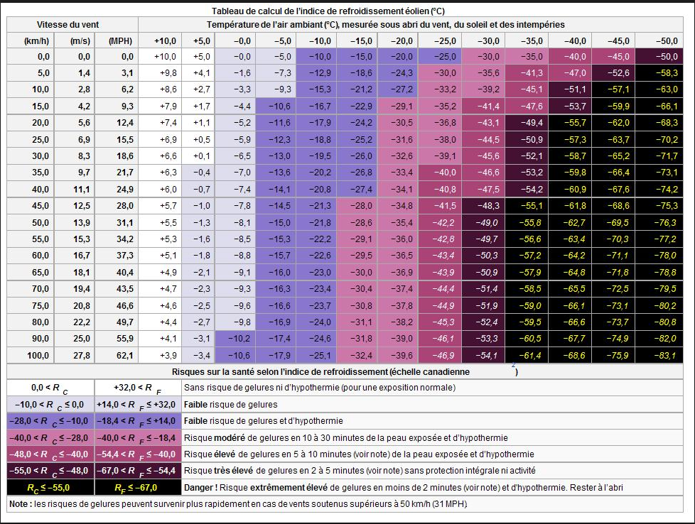
Vitesse du vent |  | Température extérieure
Km/h | m/s | 10 | 9 | 8 | 7 | 6 | 5 | 4 | 3 | 2 | 1 | -1 | -2 | -3 | 10 | -5 | -6 | -7 | -8 | -9 | -10 | -11 | -12 | -13 | -12 | -13 | -14 | -15
1
2
3
4
5 |  | 9.8
6
7
8
9
10
11
12
13
14
15
16
17
18
19
20
21
22
23
24
25
26
27
28
29
30
31
32
33
34
35
36
37
38
39
40
41
42
43
44
45
46
47
48
49
50
51
52
53
54
55
56
57
58
59
60
61
62
63
64
65
66
67
68
69
70
71
72
73
74
75
76
77
78
79
80
81
82
83
84
85
86
87
88
89
90
91
92
93
94
95
96
97
98
99
100
101
102
103
104
105
106
107
108
109
110
111
112
113
114
115
116
117
118
119
120
121
122
123
124
125
126
127
128
129
130
131
132
133
134
135
136
137
138
139
140

Graphique Vent
Vitesse du vent
Décembre_2018 |  |  |  |  |  |  |  |  |  |  |  |  |  |  | Jour | Maxi Vent
 |  |  |  |  |  |  |  |  |  |  |  |  |  |  | 9 | 67.6 km/h

 |  |  |  |  |  |  |  |  |  |  |  |  |  |  | Maxi
 |  |  |  |  |  |  |  |  |  |  |  |  |  |  | 28.4 | 1
 |  |  |  |  |  |  |  |  |  |  |  |  |  |  | 36.8 | 2
 |  |  |  |  |  |  |  |  |  |  |  |  |  |  | 29.6 | 3
 |  |  |  |  |  |  |  |  |  |  |  |  |  |  | 20.8 | 4
 |  |  |  |  |  |  |  |  |  |  |  |  |  |  | 18.4 | 5
 |  |  |  |  |  |  |  |  |  |  |  |  |  |  | 33.6 | 6
 |  |  |  |  |  |  |  |  |  |  |  |  |  |  | 66.4 | 7
 |  |  |  |  |  |  |  |  |  |  |  |  |  |  | 55.2 | 8
 |  |  |  |  |  |  |  |  |  |  |  |  |  |  | 67.6 | 9
 |  |  |  |  |  |  |  |  |  |  |  |  |  |  | 18.8 | 10
 |  |  |  |  |  |  |  |  |  |  |  |  |  |  | 32.4 | 11
 |  |  |  |  |  |  |  |  |  |  |  |  |  |  | 16.8 | 12
 |  |  |  |  |  |  |  |  |  |  |  |  |  |  | 20.8 | 13
 |  |  |  |  |  |  |  |  |  |  |  |  |  |  | 22.8 | 14
 |  |  |  |  |  |  |  |  |  |  |  |  |  |  | 28.8 | 15
 |  |  |  |  |  |  |  |  |  |  |  |  |  |  | 31.2 | 16
 |  |  |  |  |  |  |  |  |  |  |  |  |  |  | 39.6 | 17
 |  |  |  |  |  |  |  |  |  |  |  |  |  |  | 23.6 | 18
 |  |  |  |  |  |  |  |  |  |  |  |  |  |  | 40 | 19
 |  |  |  |  |  |  |  |  |  |  |  |  |  |  | 39.6 | 20
 |  |  |  |  |  |  |  |  |  |  |  |  |  |  | 36.8 | 21
 |  |  |  |  |  |  |  |  |  |  |  |  |  |  | 22.8 | 22
 |  |  |  |  |  |  |  |  |  |  |  |  |  |  | 16.8 | 23
 |  |  |  |  |  |  |  |  |  |  |  |  |  |  | 10.8 | 24
 |  |  |  |  |  |  |  |  |  |  |  |  |  |  | 21.2 | 25
 |  |  |  |  |  |  |  |  |  |  |  |  |  |  | 14.8 | 26
 |  |  |  |  |  |  |  |  |  |  |  |  |  |  | 10 | 27
 |  |  |  |  |  |  |  |  |  |  |  |  |  |  | 16.4 | 28
 |  |  |  |  |  |  |  |  |  |  |  |  |  |  | 15.6 | 29
 |  |  |  |  |  |  |  |  |  |  |  |  |  |  | 14.8 | 30
 |  |  |  |  |  |  |  |  |  |  |  |  |  |  | 22 | 31
 |  |  |  |  |  |  |  |  |  |  |  |  |  |  | 67.6

Sens | N | NNE | NE | ENE | E | ESE | SE | SSE | S | SSO | SO | OSO | O | ONO | NO | NNO
 | 3% | 13% | 0% | 13% | 6% | 6% | 0% | 3% | 0% | 3% | 0% | 3% | 10% | 39% | 0% | 0% | 100%
 | 1 | 4 | 0 | 4 | 2 | 2 | 0 | 1 | 0 | 1 | 0 | 1 | 3 | 12 | 0 | 0 | 31

Vitesse | 0 à 5.5 | 5.6 à 10.5 | 10.6 à 15.5 | 15.6 à 20.5 | 20.6 à 25.5 | 25.6 à 30.5 | 30.6 à 35.5 | 35.6 à 40.5 | 40.6 à 45.5 | 45.6 à 50.5 | 50.6 à 55.5 | 55.6 à 60.5 | 60.6 à 65.5 | 65.6 à 70.5 | 70.6 à 75.5 | 75.6 à 80.5 | 80.6 à 85.5 | 85.6 à 90.5 | 90.6 à 95.5 | 90.6 à 100 | + de 100
 | 0.00% | 0.00% | 10.34% | 17.24% | 24.14% | 10.34% | 10.34% | 17.24% | 0.00% | 0.00% | 3.45% | 0.00% | 0.00% | 6.90% | 0.00% | 0.00% | 0.00% | 0.00% | 0.00% | 0.00% | 0.00% | 100%
 | 0 | 0 | 3 | 5 | 7 | 3 | 3 | 5 | 0 | 0 | 1 | 0 | 0 | 2 | 0 | 0 | 0 | 0 | 0 | 0 | 0 | 29

Graphique Humidité
Humidité Maxi du mois
Décembre_2018

 | 86 | 88 | 1
 | 84 | 86 | 2
 | 82 | 88 | 3
 | 83 | 88 | 4
 | 87 | 89 | 5
 | 75 | 88 | 6
 | 66 | 89 | 7
 | 71 | 90 | 8
 | 69 | 86 | 9
 | 64 | 86 | 10
 | 79 | 90 | 11
 | 84 | 90 | 12
 | 83 | 90 | 13
 | 70 | 84 | 14
 | 82 | 91 | 15
 | 81 | 89 | 16
 | 84 | 90 | 17
 | 75 | 90 | 18
 | 76 | 89 | 19
 | 81 | 90 | 20
 | 87 | 90 | 21
 | 87 | 89 | 22
 | 87 | 90 | 23
 | 86 | 90 | 24
Humidité Mini du mois
 | 76 | 90 | 25
 | 73 | 84 | 26
 | 83 | 88 | 27
 | 46 | 91 | 28
 | 71 | 90 | 29
 | 83 | 91 | 30
 | 82 | 92 | 31
 | 46 | 92

Graphique Pluie_Soleil
Précipitations
Décembre_2018 | Maxi | Pluie | Maxi | Soleil
 | Jour | Hauteur | Jour | Heure
 | 1 | Totale | 26
 | 23.114 mm | 114.046 mm | 6:00:00 | 49:06:00

 | Pluie |  | Soleil
 | 23.114 | 1 | 0:00:00 | 1
 | 20.574 | 2 | 0:00:00 | 2
 | 1.016 | 3 | 0:09:00 | 3
 | 0 | 4 | 4:15:00 | 4
 | 6.096 | 5 | 1:43:00 | 5
 | 0 | 6 | 2:35:00 | 6
 | 3.048 | 7 | 1:15:00 | 7
 | 3.048 | 8 | 0:00:00 | 8
 | 1.016 | 9 | 1:13:00 | 9
 | 0 | 10 | 4:09:00 | 10
 | 0 | 11 | 4:10:00 | 11
 | 6.35 | 12 | 3:57:00 | 12
 | 1.016 | 13 | 0:00:00 | 13
 | 0 | 14 | 3:25:00 | 14
 | 12.7 | 15 | 0:00:00 | 15
 | 4.064 | 16 | 0:00:00 | 16
 | 0 | 17 | 2:56:00 | 17
 | 4.064 | 18 | 0:00:00 | 18
 | 7.366 | 19 | 3:00:00 | 19
 | 3.048 | 20 | 1:17:00 | 20
 | 17.526 | 21 | 0:00:00 | 21
 | 0 | 22 | 0:00:00 | 22
 | 0 | 23 | 0:00:00 | 23
Heures de Soleil
 | 0 | 24 | 0:48:00 | 24
 | 0 | 25 | 5:02:00 | 25
 | 0 | 26 | 6:00:00 | 26
 | 0 | 27 | 3:05:00 | 27
 | 0 | 28 | 0:01:00 | 28
 | 0 | 29 | 0:06:00 | 29
 | 0 | 30 | 0:00:00 | 30
 | 0 | 31 | 0:00:00 | 31

Station
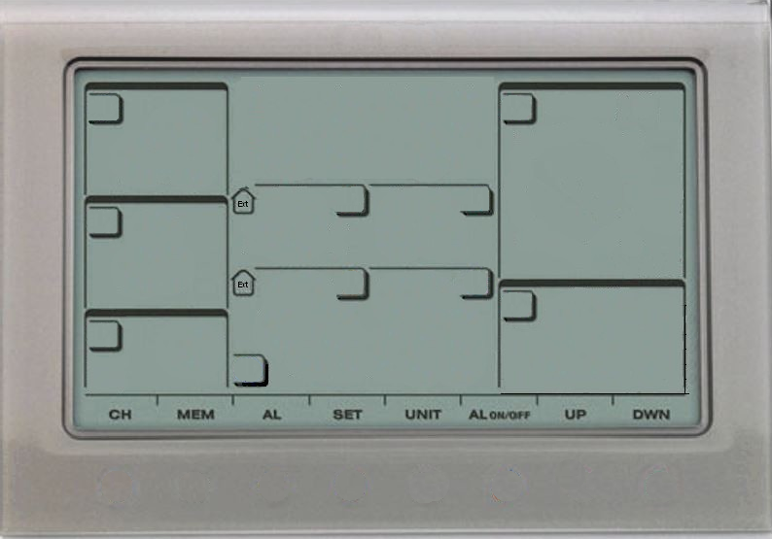
Statistiques du mois
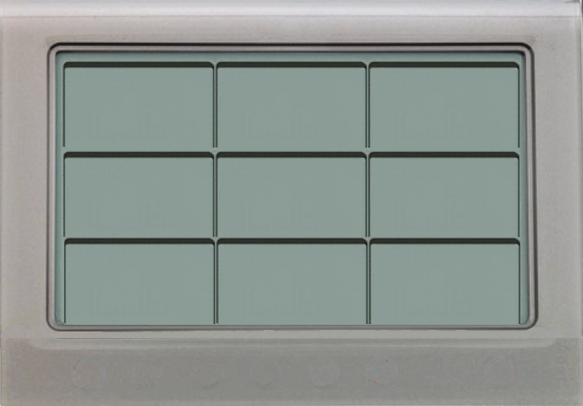
Graphiques du mois

N | 3%
NNE | 13%
NE | 0%
ENE | 13%
E | 6%
ESE | 6%
SE | 0%
SSE | 3%
S | 0%
SSO | 3%
SO | 0%
OSO | 3%
O | 10%
ONO | 39%
NO | 0%
NNO | 0%
 | 23.114
 | 20.574
 | 1.016
 | 0
 | 6.096
 | 0
 | 3.048
 | 3.048
 | 1.016
 | 0
 | 0
 | 6.35
 | 1.016
 | 0
 | 12.7
 | 4.064
 | 0
 | 4.064
 | 7.366
 | 3.048
 | 17.526
 | 0
 | 0
 | 0
 | 0
 | 0
 | 0
 | 0
 | 0
 | 0
 | 28.4
 | 36.8
 | 29.6
 | 20.8
 | 18.4
 | 33.6
 | 66.4
 | 55.2
 | 67.6
 | 18.8
 | 32.4
 | 16.8
 | 20.8
 | 22.8
 | 28.8
 | 31.2
 | 39.6
 | 23.6
 | 40
 | 39.6
 | 36.8
 | 22.8
 | 16.8
 | 10.8
 | 21.2
 | 14.8
 | 10
 | 16.4
 | 15.6
 | 14.8
 | 22
 | 0:00:00
 | 0:00:00
 | 0:09:00
 | 4:15:00
 | 1:43:00
 | 2:35:00
 | 1:15:00
 | 0:00:00
 | 1:13:00
 | 4:09:00
 | 4:10:00
 | 3:57:00
 | 0:00:00
 | 3:25:00
 | 0:00:00
 | 0:00:00
 | 2:56:00
 | 0:00:00
 | 3:00:00
 | 1:17:00
 | 0:00:00
 | 0:00:00
 | 0:00:00
 | 0:48:00
 | 5:02:00
 | 6:00:00
 | 3:05:00
 | 0:01:00
 | 0:06:00
 | 0:00:00
 | 0:00:00
 | Taille
 | 14.66 x 21.09
Pressions / hpa
1040 hPa
Maxi
Mini
1007 hPa
123456789
T°Maxi
Humidité Maxi
Précipitations
lundi 03
 | 14
 | 14.3
 | 15.4
 | 15.2
 | 14
 | 14.9
 | 13.4
 | 13.4
 | 13.7
 | 14
 | 10.1
 | 8.3
 | 6.2
 | 5.5
 | 12.9
 | 12.9
 | 13.4
 | 11
 | 10.9
 | 12.4
 | 13.7
 | 13.7
 | 14
 | 14.6
 | 11.6
 | 8.3
 | 9.5
 | 7.8
 | 9.6
 | 10.5
 | 8.2
 | 1019
 | 1014
 | 1020
 | 1026
 | 1023
 | 1027
 | 1026
 | 1023
 | 1031
 | 1033
 | 1029
 | 1021
 | 1015
 | 1023
 | 1023
 | 1019
 | 1026
 | 1024
 | 1017
 | 1022
 | 1023
 | 1029
 | 1029
 | 1033
 | 1034
 | 1030
 | 1028
 | 1036
 | 1039
 | 1039
 | 1040
 | 88
 | 86
 | 88
 | 88
 | 89
 | 88
 | 89
 | 90
 | 86
 | 86
 | 90
 | 90
 | 90
 | 84
 | 91
 | 89
 | 90
 | 90
 | 89
 | 90
 | 90
 | 89
 | 90
 | 90
 | 90
 | 84
 | 88
 | 91
 | 90
 | 91
 | 92
T°Maxi
Pression Maxi
Humidité Maxi
T° Ressentie
Mini
15.4 °C
92 %
-1.0 °C
Hauteur
114.0 mm
T° Mini
Humidité Mini
vendredi 14
Heures
46 h 41 mn
Vitesse Maxi
vendredi 14
Heures
0.3 °C
46 %
 | 10.4
 | 13.7
 | 13.3
 | 8.8
 | 7.8
 | 12.2
 | 10.9
 | 10.2
 | 9.8
 | 5.2
 | 2.4
 | 4.7
 | 2.4
 | 0.3
 | 2.5
 | 7.1
 | 7
 | 8.3
 | 9.4
 | 8.9
 | 12.1
 | 12.3
 | 12.2
 | 10.9
 | 6.1
 | 2.9
 | 2.5
 | 1.4
 | 1.4
 | 5.1
 | 4.3
 | 1010
 | 1010
 | 1012
 | 1019
 | 1018
 | 1017
 | 1015
 | 1018
 | 1018
 | 1028
 | 1020
 | 1013
 | 1007
 | 1014
 | 1012
 | 1010
 | 1018
 | 1010
 | 1012
 | 1016
 | 1016
 | 1022
 | 1026
 | 1028
 | 1030
 | 1026
 | 1025
 | 1028
 | 1035
 | 1036
 | 1036
 | 86
 | 84
 | 82
 | 83
 | 87
 | 75
 | 66
 | 71
 | 69
 | 64
 | 79
 | 84
 | 83
 | 70
 | 82
 | 81
 | 84
 | 75
 | 76
 | 81
 | 87
 | 87
 | 87
 | 86
 | 76
 | 73
 | 83
 | 46
 | 71
 | 83
 | 82
T°Mini
Pression Mini
Humidité Mini
101112131415
D'ensoleillement
67.6 km/h
49 h 06 mn
jeudi 3 janvier 2019

2019-01-03
image Guy_WMR200

